상품제안서
자이글 캠핑 그리들 | 상품코드: F18686

 |  |  |  |  |  |  | 02-412-0044 | www.easy1.co.kr
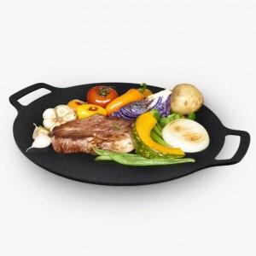

【상세/제작정보】 | 다양한 열원에서 사용가능한 국내생산 4T 그리들

【인쇄/포장옵션】 | 스티커 / 시판박스

【공급단가】 | 수량 | 50~ | 100~ | 500~ | 1,000~ | 2,000~
*VAT별도 | 30CM | 15,210원 | 14,650원 | 14,090원 | 13,520원 | 13,180원
 | 36CM | 19,140원 | 18,430원 | 17,720원 | 17,010원 | 16,590원

【상품 URL】 | http://www.easy1.co.kr/src/goods_detail.php?gdno=18686

